LISTA DE PRECIOS
TIPO DE CAMBIO DE S/ A $ | 3.12 |  |  |  |  | RESPONSABLE DE CATALOGO | MARIA | PORCENTAJE | 30.00%
 |  |  |  |  |  |  |  |  | .
MINICODIGO | 1214.2 | MINICODIGO | 1215.59 | MINICODIGO | 1203.96 | MINICODIGO | 1354.02 | minicodigo | 1447.94
CODIGO | 1214.2 | CODIGO | 1215.59 | CODIGO | 1203.96 | CODIGO | 1354.02 | CODIGO | 1447.94
MODELO | HP 14-r001la - Ordenador portátil - 14" | MODELO | HP 14-r003la - Celeron N2830 / 2.16 GHz - | MODELO | HP 14-r002la - Celeron N2830 / 2.13 GHz | MODELO | HP 240 G3 - Core i3 4005U / 1.7 GHz - FreeDOS 2.0 Hewlett-Packard | MODELO | HP 15-g014la - Serie A A6-5200 / 2 GHz - Windows 8.1 64-bit Hewlett-Packard
OFERTA1 |  |  |  | OFERTA2
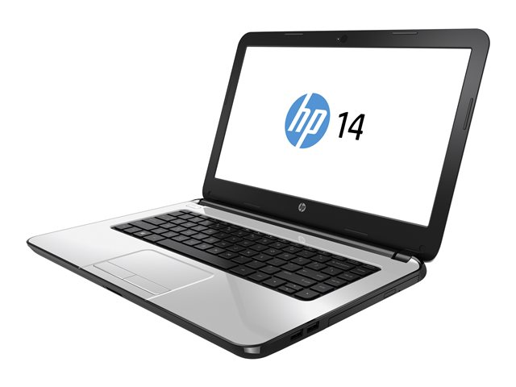 |  | 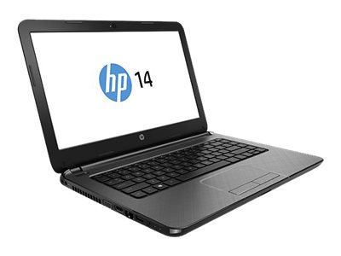 |  | 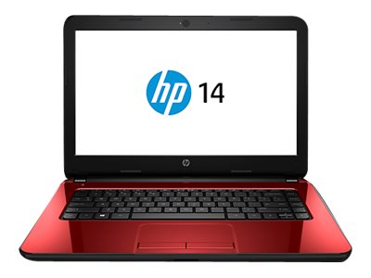 |  | 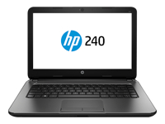 |  | 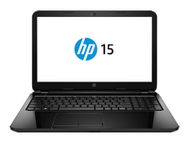
PRECIO SOLES | S/.1,578.46 | PRECIO SOLES | S/.1,580.27 | PRECIO SOLES | S/.1,565.15 | PRECIO SOLES | S/.1,760.23 | PRECIO SOLES | S/.1,882.32
PRECIO DOLARES | $505.92 | PRECIO DOLARES | $506.50 | PRECIO DOLARES | $501.65 | PRECIO DOLARES | $564.18 | PRECIO DOLARES | $603.31
CARACTERISTICAS |  | CARACTERISTICAS |  | CARACTERISTICAS |  | CARACTERISTICAS |  | CARACTERISTICAS
Protocolo de interconexión de datos | Ethernet , Fast Ethernet , IEEE 802.11n , IEEE 802.11b , IEEE 802.11g | Sistemas operativos | Windows 8.1 64-bit Edition | procesador CPU | Intel Celeron N2830 / 2.13 GHz | Sistemas operativos | FreeDOS 2.0 | Sistemas operativos | Sistemas operativos
almacenamiento tipo | DVD±RW (±R DL) / DVD-RAM | almacenamiento tipo | 500 GB HDD / 5400 rpm | almacenamiento tipo | 500 GB HDD / 5400 rpm | CPU | Intel Core i3 4ª Gen 4005U / 1.7 GHz | procesador CPU | AMD Serie A A6-5200 / 2 GHz
Resolución nativa | 1366 x 768 | Resolución nativa | 1366 x 768 ( HD ) | Resolución nativa | 1366 x 768 ( HD ) , HD | memoria Velocidad | 1600 MHz | Velocidad | 1600 MHz
Anchura | 34.5 cm | Anchura | 34.5 cm | Anchura | 34.5 cm | Anchura | 34.5 cm | Anchura | 37.8 cm
Peso | 1.91 kg | Peso | 1.91 kg | Peso | 1.91 kg | Peso | 1.91 kg | Peso | 2.38 kg
Memoria RAM | 4 GB DDR3L SDRAM | Memoria RAM | 4 GB ( 1 x 4 GB ) | Memoria RAM | 4 GB ( 1 x 4 GB ) | Memoria RAM | 4 GB ( 1 x 4 GB ) | Memoria RAM | 4 GB ( 1 x 4 GB )
Pantalla Multi-Touch | No | Velocidad | 1600 MHz / PC3L-12800 | display tipo | 14" , Teclado, touchpad | Almacenamiento principal | 750 GB HDD / 5400 rpm | Almacenamiento principal | 500 GB HDD / 5400 rpm
Tamaño en diagonal | 14 pulgada | Batería capacidad | 31 Wh | dimensiones anchura | 34.5 cm | Altura | 2.53 cm | AUDIO Y VIDEO Procesador gráfico | AMD Radeon HD 8400
Capacidad del disco duro | 500 GB | Anchura | 34.5 cm | Peso | 1.91 kg | Códec | Realtek ALC3201-GR | Resolución | 1366 x 768 ( HD ) , HD
Procesador gráfico | Intel HD Graphics | Software incluido | Cyberlink PowerDVD , CyberLink Power2Go, Skype, CyberLink Youcam, CyberLink Label Print, HP Recovery Manager, 7-Zip, HP Support Assistant, Adobe Shockwave Player, HP Games Powered by WildTangent, HP ePrint, Netflix, HP SimplePass, CyberLink Media Suite, HP Connected Music, Amazon Kindle, HP Connected Photo, HP Utility Center, Plants vs. Zombies (10 sesiones de juego), Farm Frenzy, Microsoft Windows Essentials, HP Registration, McAfee LiveSafe (30 días de evaluación), Microsoft Games, Box.net | software incluido | Cyberlink PowerDVD , CyberLink Power2Go, Skype, Mahjong, CyberLink Youcam, Windows Live Photo Gallery, CyberLink Label Print, HP Recovery Manager, 7-Zip, HP Support Assistant, Adobe Shockwave Player, Windows Live Movie Maker, HP Games Powered by WildTangent, HP ePrint, Netflix, HP SimplePass, CyberLink Media Suite, HP Connected Music, Amazon Kindle, HP Connected Photo, HP Utility Center, Plants vs. Zombies (10 sesiones de juego), Farm Frenzy, HP Online User Guide, Solitaire, Skydrive, McAfee LiveSafe (30 días de evaluación), Microsoft Games, Box.net 25GB storage, Box.net, Getting Started guide with Windows 8 | audio y video Procesador gráfico | Intel HD Graphics 4400 | Software incluido | Cyberlink PowerDVD , CyberLink Power2Go, Skype, Windows Live Photo Gallery, CyberLink Label Print, HP Recovery Manager, 7-Zip, HP Support Assistant, Adobe Shockwave Player, HP Games Powered by WildTangent, HP ePrint, Netflix, HP SimplePass, CyberLink Media Suite, CyberLink YouCam DE, HP Connected Music, Amazon Kindle, HP Connected Photo, HP Utility Center, Microsoft Windows Essentials, Skydrive, McAfee LiveSafe (30 días de evaluación), Microsoft Games, Box.net, HP Registration for Windows 8
OS prorporcionado | Windows 8.1 64-bit Edition | peso | 1.91 kg | interfaces | VGA ¦ HDMI ¦ Toma combinada de auriculares/micrófono ¦ 2 x USB 2.0 ¦ USB 3.0 ¦ LAN | bateria Capacidad | 41 Wh | conecciones y expancion interfaces | HDMI ¦ Toma combinada de auriculares/micrófono ¦ 2 x USB 2.0 ¦ USB 3.0 ¦ LAN
Cámara web integrada | si | Cámara web integrada | si | Cámara web integrada | si | Conexiones & Expansión interfaces | 2 x USB 2.0 ¦ USB 3.0 ¦ HDMI ¦ Toma combinada de auriculares/micrófono ¦ LAN ¦ VGA | Transformador de CA SALIDA | 45 vatios
color | blanco | color | Piedra de plata | color | folleto rojo | color | Negro regaliz | color | Negro regaliz

CONTENIDO DEL PAQUETE |  | CONTENIDO DEL PAQUETE |  | CONTENIDO DEL PAQUETE |  | CONTENIDO DEL PAQUETE |  | CONTENIDO DEL PAQUETE

MINICODIGO | 1711.1 | MINICODIGO | 1948.13 | MINICODIGO | 2711.9 | MINICODIGO | 3036.29 | MINICODIGO | 3163.87
CODIGO | 1711.1 | CODIGO | 1948.13 | CODIGO | 2711.9 | CODIGO | 3036.29 | CODIGO | 3163.87
MODELO | HP 14-r023la - Core i5 4210U / 1.7 GHz - Ubuntu Hewlett-Packard | MODELO | HP Pavilion 15-n002la - Serie A A10-5745M / 2.1 GHz - Windows 8 64-bit Hewlett-Packard | MODELO | HP ProBook 450 G2 - Core i5 4210U / 1.7 GHz - Windows 7 Pro 64-bit / retroceso a Windows 8.1 Pro Hewlett-Packard | MODELO | HP ProBook 440 G2 - Core i7 4510U / 2 GHz - Windows 7 Pro 64-bit / retroceso a Windows 8.1 Pro Hewlett-Packard | MODELO | HP ProBook 640 G1 - Core i5 4210M / 2.6 GHz - Windows 7 Pro 64-bit / retroceso a Windows 8.1 Pro Hewlett-Packard
 |  | OFERTA3
 |  | 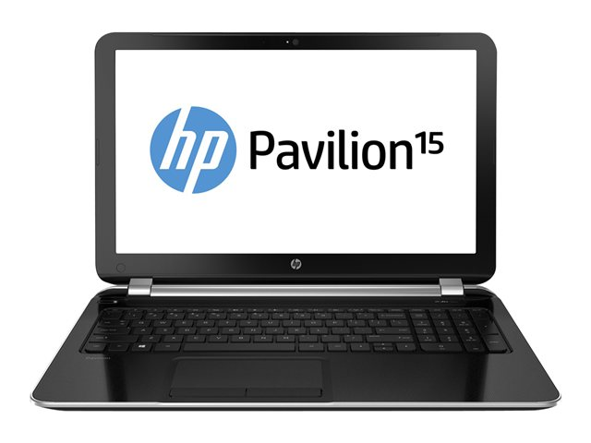 |  | 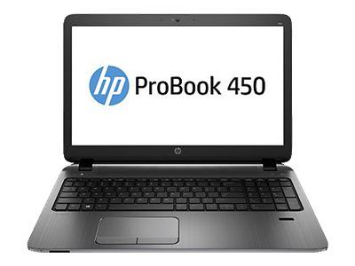 |  | 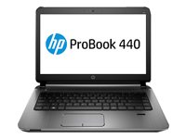 |  | 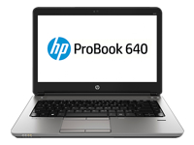
PRECIO SOLES | S/.2,224.43 | PRECIO SOLES | S/.2,532.57 | PRECIO SOLES | S/.3,525.47 | PRECIO SOLES | S/.3,947.18 | PRECIO SOLES | S/.4,113.03
PRECIO DOLARES | $712.96 | PRECIO DOLARES | $811.72 | PRECIO DOLARES | $1,129.96 | PRECIO DOLARES | $1,265.12 | PRECIO DOLARES | $1,318.28
CARACTERISTICAS |  | CARACTERISTICAS |  | CARACTERISTICAS |  | CARACTERISTICAS |  | CARACTERISTICAS
Sistemas operativos | Ubuntu | Sistemas operativos | Windows 8 | Sistemas operativos | Windows 7 | Sistemas operativos | Microsoft Windows 7 Professional 64-bit Edition / retroceso a Windows 8.1 Pro | Sistemas operativos | Microsoft Windows 7 Professional 64-bit Edition / retroceso a Windows 8.1 Pro
procesador CPU | Intel Core i5 4ª Gen 4210U / 1.7 GHz | procesador CPU | 15.6" HD BrightView 1366 x 768 ( HD ) | procesador CPU | Intel Core i5 4ª Gen 4210U / 1.7 GHz | procesador CPU | Intel Core i7 4ª Gen 4510U / 2 GHz | procesador CPU | Intel Core i5 4ª Gen 4210M / 2.6 GHz
Velocidad | 1600 MHz | Tipo de batería | Batería de ion de litio de 4 celdas (41 watts por hora) | Velocidad | 1600 MHz | Velocidad | 1600 MHz | Velocidad | 1600 MHz / PC3L-12800
Anchura | 34.5 cm | Anchura | 38,56 x 25,8 x 2,26 cm | Anchura | 37.5 cm | Anchura | 33.92 cm | Anchura | 34 cm
Peso | 1.96 kg | Peso | 2.28 kg | Peso | 2.06 kg | Peso | 2.03 kg | Peso | 2.212 kg
Memoria RAM | 4 GB ( 1 x 4 GB ) | Memoria RAM | 8 GB RAM | Memoria RAM | 4 GB ( 1 x 4 GB ) | Memoria RAM | 8 GB ( 1 x 8 GB ) | Memoria RAM | 4 GB ( 1 x 4 GB )
Almacenamiento principal | 500 GB HDD / 5400 rpm | Almacenamiento principal | 750 GB HDD | Almacenamiento principal | 750 GB HDD / 5400 rpm | Almacenamiento principal | 750 GB HDD / 5400 rpm | Almacenamiento principal | 500 GB HDD / 7200 rpm
AUDIO Y VIDEO Procesador gráfico | Intel HD Graphics 4400 | AUDIO Y VIDEO Procesador gráfico | AMD Quad-Core A10-5745M APU con gráficos Radeon HD 8610G (2.1 GHz, 4 MB de caché, 4 núcleos) | AUDIO Y VIDEO Procesador gráfico | Intel HD Graphics 4400 | AUDIO Y VIDEO Procesador gráfico | Intel HD Graphics 4400 | AUDIO Y VIDEO Procesador gráfico | Intel HD Graphics 4600
Resolución | 1366 x 768 ( HD ) | Tipo de fuente de alimentación: | Adaptador CA de 90 watts | Resolución | 1366 x 768 ( HD ) , HD | Resolución | 1366 x 768 ( HD ) , HD | Resolución
display tipo | 14" , Teclado, touchpad | Software incluido | Registro HP para Windows® 8 guía de inicio con Windows® 8 HP Utility Center HP Recovery Manager (partición de recuperación, herramienta de creación unidad USB/Flash de recuperación)CyberLink PhotoDirector Skype CyberLink YouCam DE Mahjong Solitario HP Games con tecnología WildTangent Netflix CyberLink PowerDirector HP ePrint HP Connected Photo HP Connected Music Compre Office 365 7-zip Amazon Kindle CyberLink Media Suite Notas Dragón | Software incluido | Controladores y utilidades, Cyberlink PowerDVD , CyberLink Power2Go, HP Recovery Disc Creator, DVD de recuperación de Windows 7 Professional de 64 bits, Microsoft Security Essentials, HP SoftPaq Download Manager, HP Recovery Manager, HP Support Assistant, HP Connection Manager, HP ePrint, HP Setup, HP Hotkey Support, CyberLink YouCam BE, Foxit PhantomPDF Express, HP Wallpaper, HP Spare Key, HP Registration, HP Client Security, Device Access Manager with Just In Time Authentication, HP PageLift, HP Secure Erase, HP File Sanitizer, Box.net 50GB storage, HP Disk Sanitizer, HP Ceement, HP Validity Fingerprint Driver, HP DigitalPersona Fingerprint Driver, HP UEFI System Diagnostics, HP Software Setup | Software incluido | Controladores y utilidades, Cyberlink PowerDVD , CyberLink Power2Go, HP Recovery Disc Creator, DVD de recuperación de Windows 7 Professional de 64 bits, Microsoft Security Essentials, HP SoftPaq Download Manager, HP Recovery Manager, HP Support Assistant, HP Connection Manager, HP ePrint, HP Setup, HP Hotkey Support, CyberLink YouCam BE, Foxit PhantomPDF Express, HP Wallpaper, HP Spare Key, HP Registration, HP Client Security, Device Access Manager with Just In Time Authentication, HP PageLift, HP Secure Erase, HP File Sanitizer, Box.net 50GB storage, HP Disk Sanitizer, HP Ceement, HP Validity Fingerprint Driver, HP DigitalPersona Fingerprint Driver, HP UEFI System Diagnostics, HP Software Setup | Software incluido | Cyberlink PowerDVD , Adobe Flash Player, HP Recovery Disc Creator, Skype, Microsoft Security Essentials, Computrace, Bing Toolbar, HP Connection Manager, HP ePrint, HP Hotkey Support, Absolute Data Protect, Intel Wireless Display, HP Spare Key, Device Access Manager, HP Quick Start, SMS Roaming Alert, HP PageLift, HP Secure Erase, HP File Sanitizer, HP Security Manager, HP Trust Circles, Drive Encryption, HP GPS and Location, HP Credential Manager
conecciones y expancion interfaces | VGA ¦ HDMI ¦ Toma combinada de auriculares/micrófono ¦ 2 x USB 2.0 ¦ USB 3.0 ¦ LAN | conecciones y expancion interfaces | LAN Ethernet 10/100 BASE-T integrada | conecciones y expancion interfaces | 2 x USB 3.0 ¦ 2 x USB 2.0 ¦ HDMI ¦ Toma combinada de auriculares/micrófono ¦ LAN ¦ VGA | conecciones y expancion interfaces | 2 x USB 3.0 ¦ 2 x USB 2.0 ¦ HDMI ¦ Toma combinada de auriculares/micrófono ¦ LAN ¦ VGA | conecciones y expancion interfaces | 4 x USB 3.0 ¦ DisplayPort ¦ VGA ¦ Toma combinada de auriculares/micrófono ¦ LAN ¦ Anclaje
...

